アプリの機能-1
ログイン・ログアウト機能
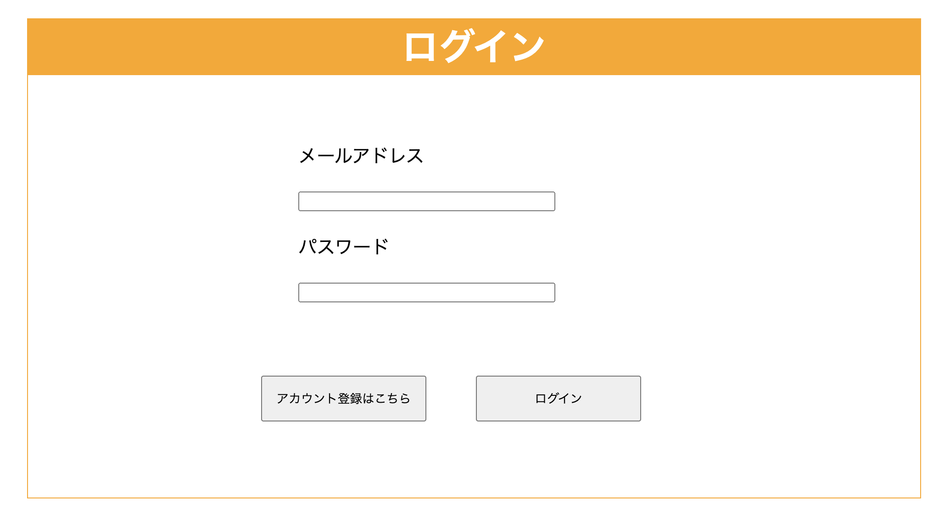 登録済みのアカウント情報にログイン・ログアウトする機能

画面イメージ

アプリの機能-2
アカウントの作成、編集、削除機能
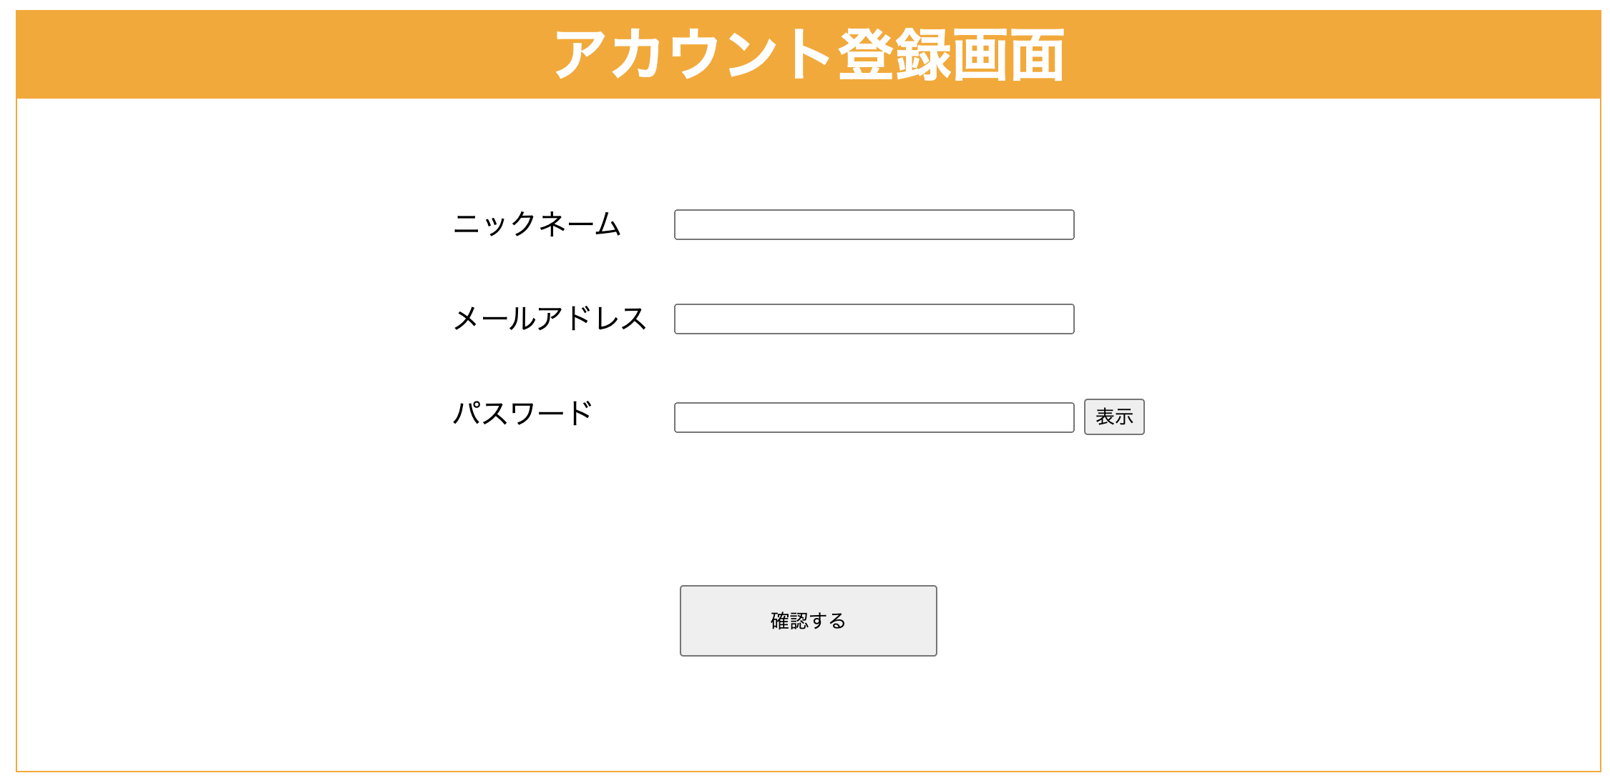 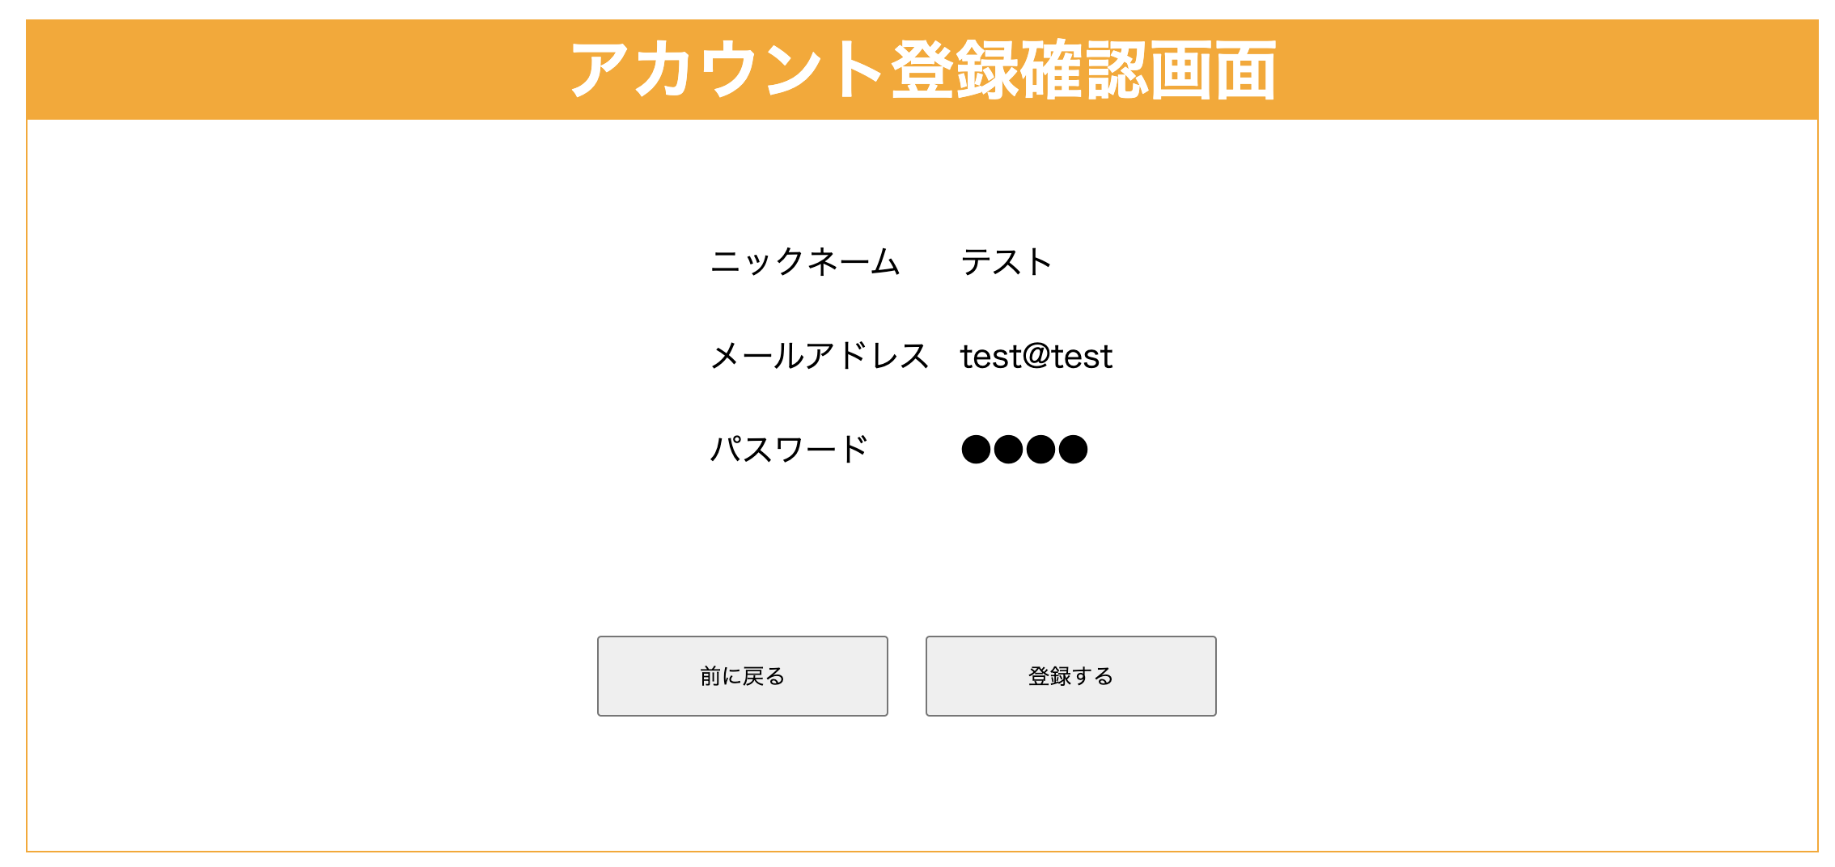 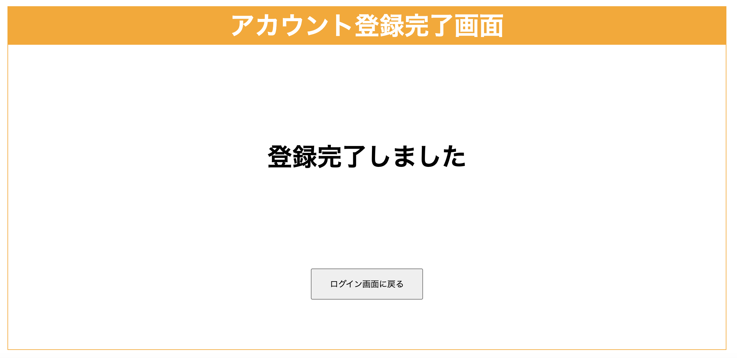 ニックネーム、メールアドレス、パスワードにてアカウントを作成する機能 「アカウント登録画面、アカウント登録確認画面、アカウント登録完了画面」を作成
画面イメージ

